8
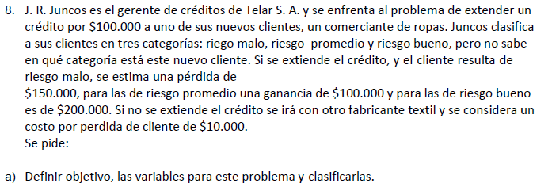
 |  |  |  | Variables de Estado: Riesgo B, M y P
 |  |  |  | Variables de decisión: se extiendo el préstamo y o no
 |  |  |  | El estado es Malo: Ganancia = -150.000
 |  |  |  | El estado es Promedio: Ganancia = 100.000
 |  |  |  | El estado es Bueno: Ganancia = 200.000
 |  |  |  | Si no se extiende la ganancia siempre es de -10.000
 |  |  |  | Objetivo: Mayor ganancia

 |  |  |  | Alfa=0.25
Alternativa/Riesgo | Malo | Promedio | Bueno | Hurwicz - Optimismo relativo | Wald - Pesimista | Lagrange - Igual probabilidad | Savage - Mínimo arrepentimiento
Se asume | -150,000 | 100,000 | 200,000 | -62500 | -150,000 | 50,000 | 140,000
No se asume | -10,000 | -10,000 | -10,000 | -10000 | -10,000 | -10,000 | 210,000

Matriz de los lamentos
Decisiones/Riesgo | Malo | Promedio | Bueno | Wald Lamentos
Se asume | 140,000 | 0 | 0 | 140,000
No se asume | 0 | 110,000 | 210,000 | 210,000

